Анализ угроз предприятия
Городские очистные сооружения МУП "Городской Водоканал"
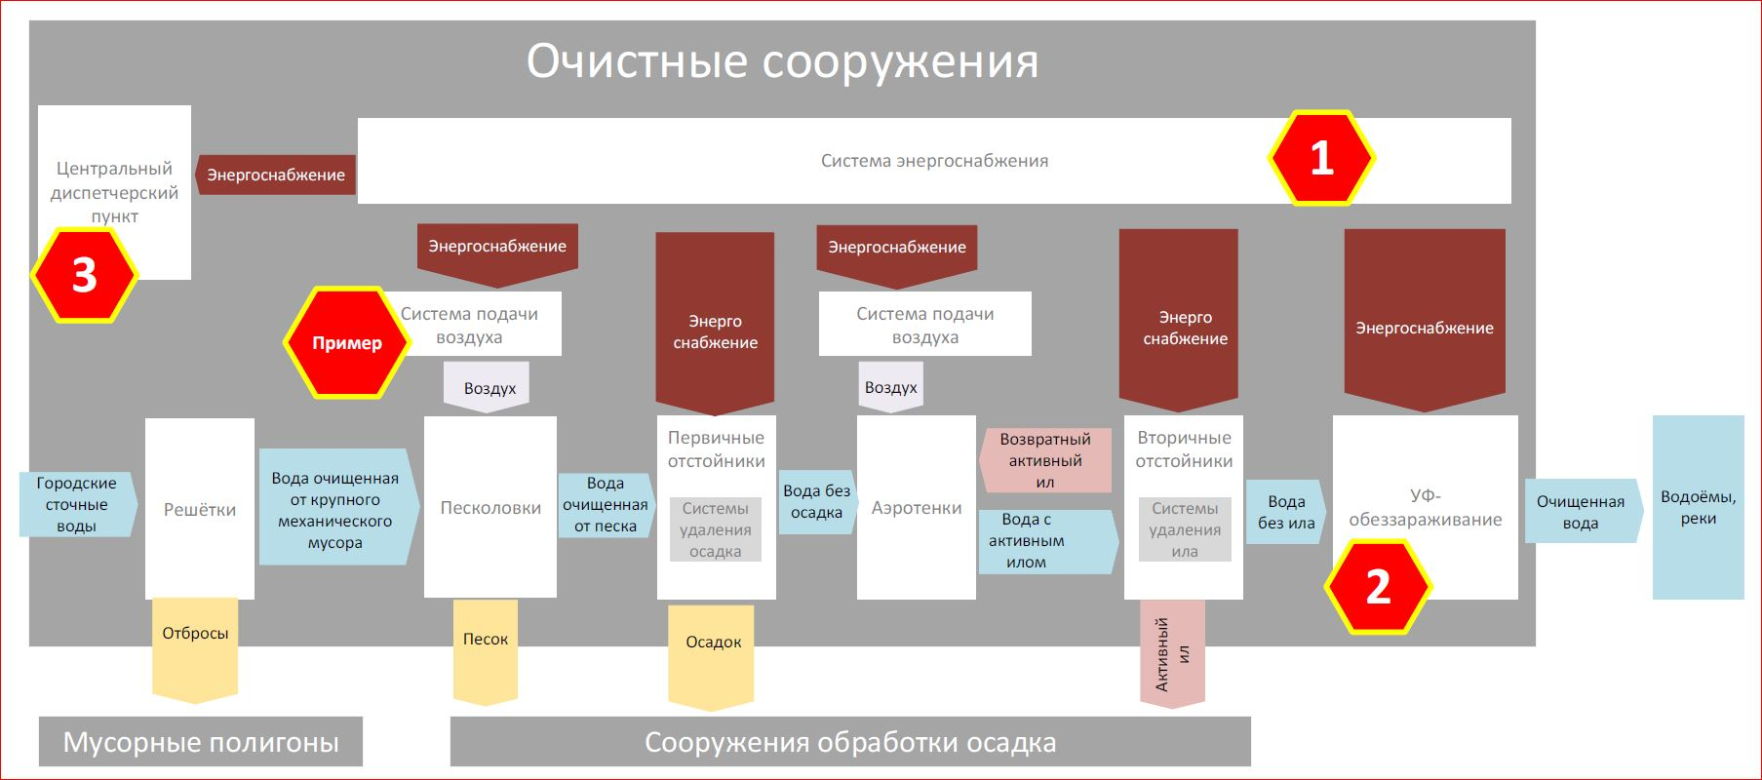

 | Вариант недопустимого события | Возможные виды ущерба
Пример | Нарушение режимов и выход из строя системы аэрации может привести к снижению качества очистки воды | Финансово экономический ущерб. Экологический ущерб.
1 | Нарушение работы системы энергоснабжения | Остановка очистки, нарушение технологического цикла. Экологический, экономический, репутационный ущерб.
2 | Вывод из строя или компрометация системы управления УФ-обеззараживанием | Недоочищенная вода попадёт в реки → экосистемный урон, административные штрафы.
3 | Атака на центральный диспетчерский пункт управления | Потеря управления всей системой, невозможность мониторинга. Потенциально массовый сбой.

